Hoja1
 | Ejercicio 1: Método del punto fijo.

 | Alexis Palomares Olegario.

 | 09 de febrero del 2021.

 | Próposito: Aplicar el método del punto fijo para resolver un sistema de ecuaciones no lineales.

 | Graficas de las funciones.

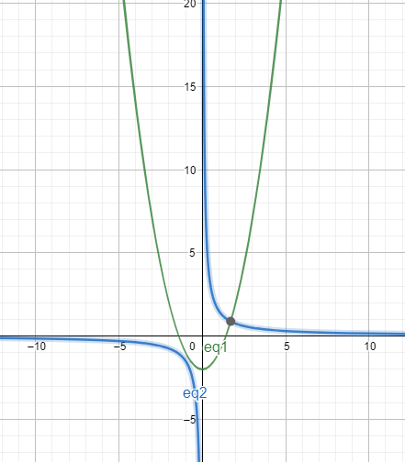

Obtener las formas iterativas.

Sumando tenemos:
 | -4x = x^2-y-2-4x
 | -5y=2xy-3-5y

Despejando:

 | x=(-x^2+y+2+4x)/4
 | y=(-2xy+3+5y)/5

Obteniendo las derivadas parciales:

 | 1/4(∂/∂x)(-x^2+y+2+4x) |  |  |  | 1/4(∂/∂y)(-x^2+y+2+4x)
 | 1/5(∂/∂y)(-2xy+3+5y) |  |  |  | 1/5(∂/∂x)(-2xy+3+5y)

 | 1/4((∂/∂x)-x^2+(∂/∂x)y+(∂/∂x)2+(∂/∂x)4x) |  |  |  | 1/4((∂/∂y)-x^2+(∂/∂y)y+(∂/∂y)2+(∂/∂y)4x)
 | 1/5((∂/∂y)-2xy+(∂/∂y)3+(∂/∂y)5y) |  |  |  | 1/5((∂/∂x)-2xy+(∂/∂x)3+(∂/∂x)5y)

 | 1/4(-2x+4) |  |  |  | 1/4(1)
 | 1/5(-2x+5) |  |  |  | 1/5*(-2y)

 | -(x-2)/2 |  |  |  | 1/4
 | -(2x/5)+1 |  |  |  | -2y/5

Elegimos el punto (2,2)

Verificamos la convergencia mediante M:

 | -(2-2)/2 |  |  | 1'/4 |  | M=1/4

 | -(2*2)/5+1 |  |  | -2*2/5 |  | M=3/5

Lo que nos dice que debe converger.

Iteraciones simultaneas

 | k | x^k | y^k | Ea
 | 1 | 1 | 2
 | 2 | 1.75 | 1.8 | 0.75
 | 3 | 1.934375 | 1.14 | 0.66
 | 4 | 1.7839233398 | 0.857925 | 0.282075
 | 5 | 1.7028089692 | 0.84573602747 | 0.08111437061
 | 6 | 1.6893533797 | 0.8696852702 | 0.023949242731
 | 7 | 1.6932959869 | 0.88200297001 | 0.012317699816
 | 8 | 1.6969839046 | 0.8846061342 | 0.0036879177163
 | 9 | 1.698196845 | 0.88414118555 | 0.0012129404446
 | 10 | 1.6982640103 | 0.8835628768 | 0.0005783087424
 | 11 | 1.6981295673 | 0.883353663 | 0.00020921
 | 12 | 1.6980569762 | 0.88333407358 | 0.00007259
 | 13 | 1.698041121 | 0.88335343919 | 0.00001937

Como se alcanzó la tolerancia estimada, la solución donde se intersectan las ecuaciones es:
 | (1.6980437,0.8833679)

Iteraciones simultaneas

 | k | x^k | y^k | Ea
 | 1 | 2 | 2
 | 2 | 2 | 1 | 1
 | 3 | 1.75 | 0.9 | 0.25
 | 4 | 1.709375 | 0.884625 | 0.040625
 | 5 | 1.7000405273 | 0.8830656594 | 0.0093344726563
 | 6 | 1.6982724935 | 0.88319121166 | 0.001768033803
 | 7 | 1.6980379309 | 0.88331434061 | 0.00023456266432
 | 8 | 1.6980333124 | 0.88335547036 | 0.00004113

Como se alcanzó la tolerancia estimada, la solución donde se intersectan las ecuaciones es:

 | (1.6980333,0.883355)

